关系图
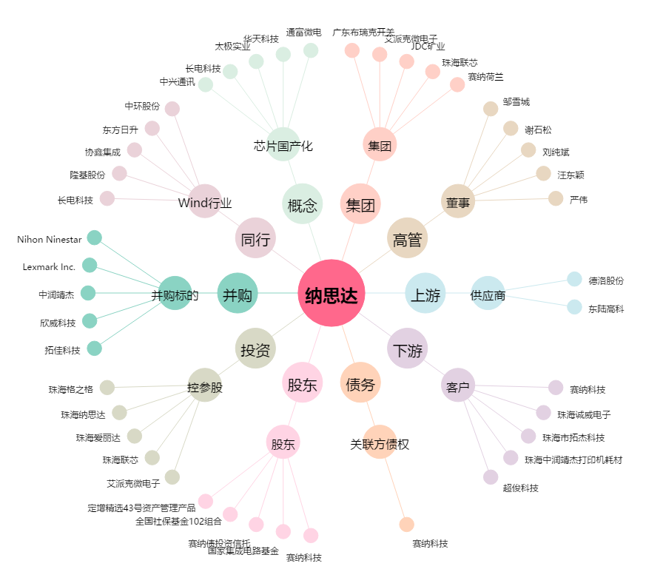
纳思达[002180.SZ] - 关系概览图

